Etusivu
Julkisen taideteoksen hiilijalanjälkilaskuri, versio 1.0
Mitja Hokkanen, Erika Reiman, Jyri Kuivanen / Turku AMK
Päivitetty: | 2023-08-31

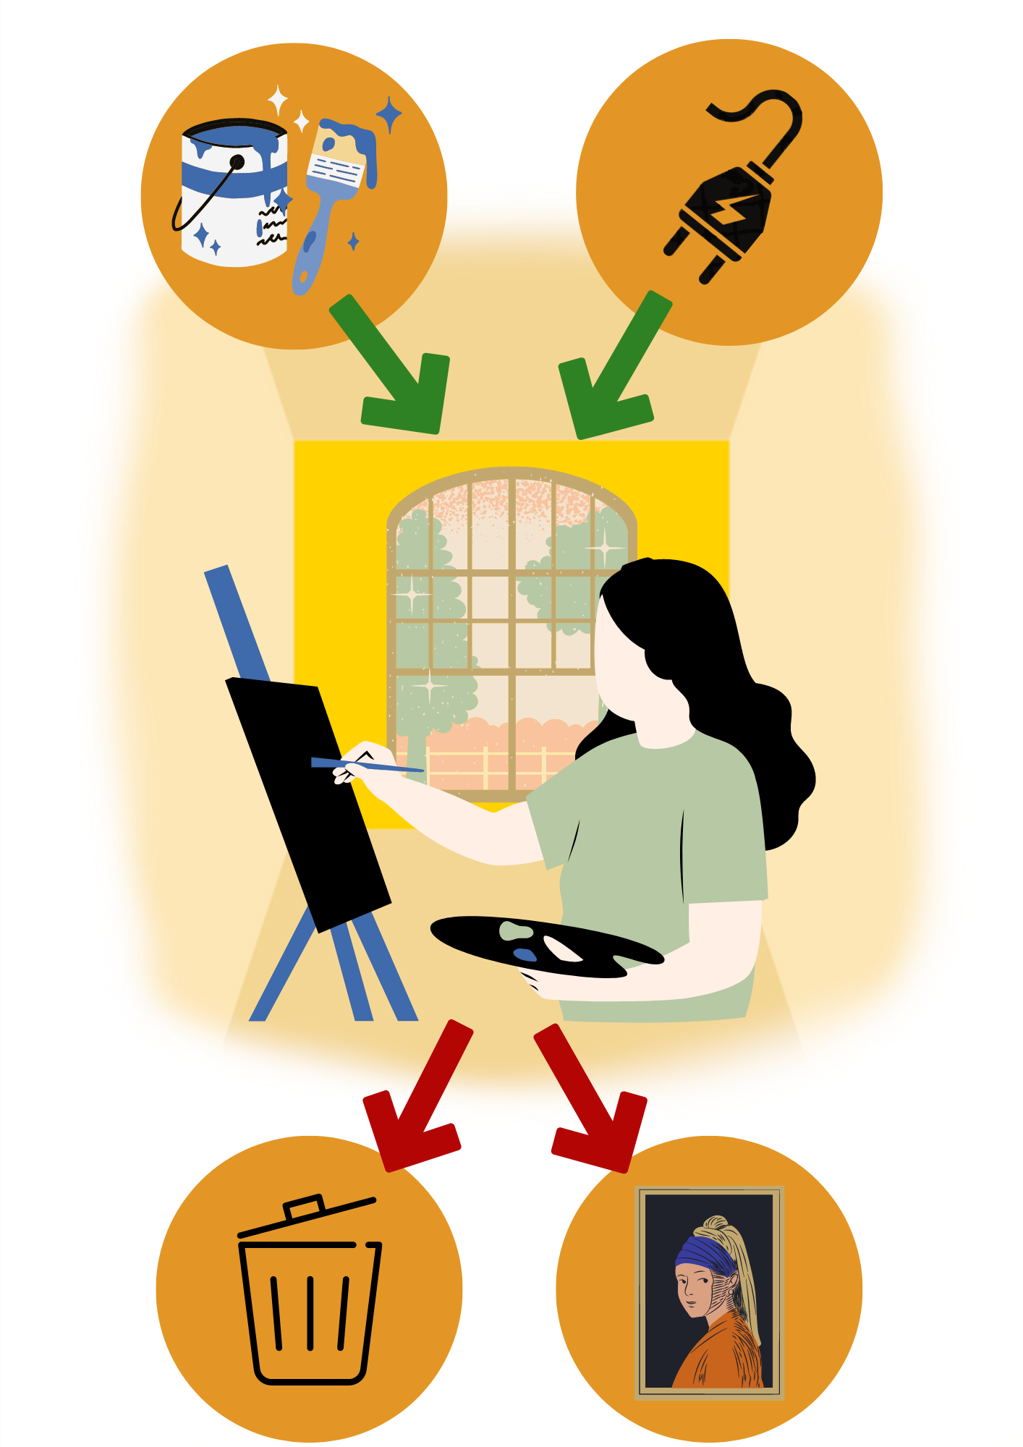
Tämän laskurin tavoitteena on auttaa taiteilijaa arvioimaan teoksen valmistamisen CO2-päästöjä.
Laskurissa huomioidaan materiaalien tuotanto, energiankulutus, matkustaminen ja rahtikuljetukset, sekä jäte- ja vesihuolto.
Tarkempi ohjeistus laskurin käyttöön löytyy projektijulkaisun liitteenä:

Teos:
Nimi
Taiteilija
Työryhmä
Valmistusaika
Valmistuspaikka
Tilaaja

3. Tulokset
Teoksen valmistamisen päästöt [kg CO2e]
Julkisen taideteoksen hiilijalanjälkilaskuri, versio 1.0
Tulokset - taideteoksen valmistamisen CO2-päästöt

Teoksen valmistamisen päästöt [kg CO2e]
Materiaalit | 0.0
Energia | 0.0
Matkustaminen ja kuljetukset | 0.0
Muut prosessit | 0.0
>>> YHTEENSÄ | 0.0

